基本内容
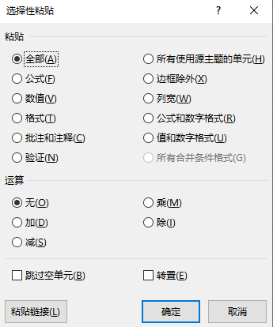
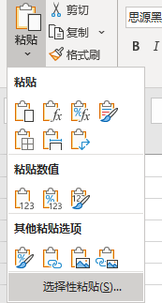
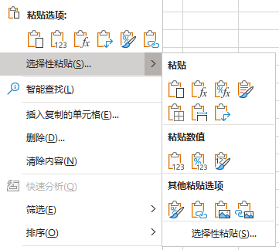
选择性粘贴
1

粘贴为图片

销售人员 | 一月 | 二月 | 三月 | 四月 | 五月 | 六月
苏珊 | 138.00 | 151.00 | 175.00 | 187.00 | 181.00 | 155.00
白丁 | 157.00 | 199.00 | 106.00 | 182.00 | 155.00 | 191.00
赵琦 | 169.00 | 165.00 | 133.00 | 167.00 | 102.00 | 166.00
李兵 | 186.00 | 136.00 | 180.00 | 139.00 | 137.00 | 117.00
张春艳 | 125.00 | 179.00 | 116.00 | 101.00 | 179.00 | 191.00

转置
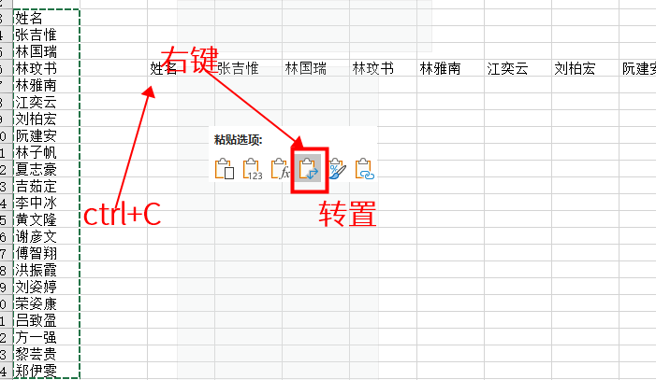
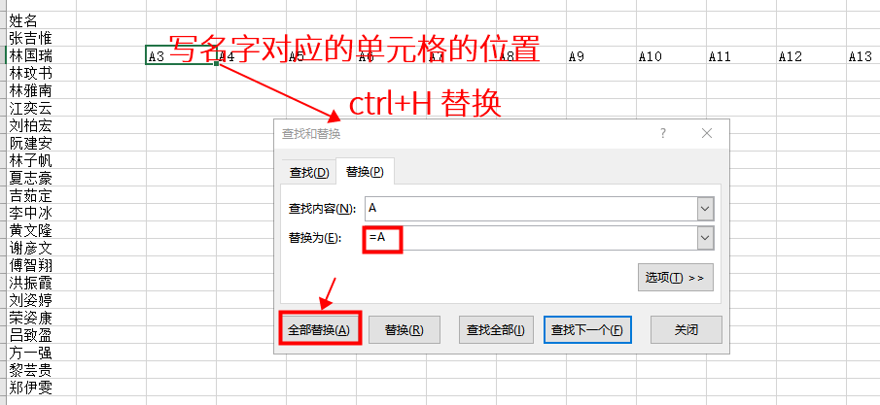
销售人员 | 苏珊 | 白丁 | 赵琦 | 李兵 | 张春艳
一月 | 164.00 | 124.00 | 107.00 | 108.00 | 103.00
二月 | 153.00 | 159.00 | 158.00 | 157.00 | 119.00
三月 | 116.00 | 102.00 | 157.00 | 161.00 | 140.00
四月 | 186.00 | 154.00 | 128.00 | 105.00 | 109.00
五月 | 177.00 | 124.00 | 121.00 | 113.00 | 157.00
六月 | 166.00 | 109.00 | 168.00 | 194.00 | 144.00

销售人员 | 一月 | 二月 | 三月 | 四月 | 五月 | 六月
苏珊 | 164.00 | 153.00 | 116.00 | 186.00 | 177.00 | 166.00
白丁 | 124.00 | 159.00 | 102.00 | 154.00 | 124.00 | 109.00
赵琦 | 107.00 | 158.00 | 157.00 | 128.00 | 121.00 | 168.00
李兵 | 108.00 | 157.00 | 161.00 | 105.00 | 113.00 | 194.00
张春艳 | 103.00 | 119.00 | 140.00 | 109.00 | 157.00 | 144.00

